句容东风
 |  |  |  |  | 东风针织 对账单 |  |  |  |  |  |  | 截止到2026.2.10
 |  |  |  |  |  |  |  | TTL | 23,112.00 |  | 6,167.10
 | 订单编号 | 客户 | 制单日期 | 款号 | 品牌 | 产品编号 | 产品物料名称 | 产品规格 | 总销售数量 | 单价 | 金额 | 币种
1 | S25100804 | 句容市东风针织制帽厂 | 2025-10-19 18:07:06 | D8433A8 | DEFACTO | 21 AULTH09845 | 价格牌 | 45*75 | 2,136.0000 | 0.17000 | 363.12 | 人民币
2 | S25111531 | 句容市东风针织制帽厂 | 2025-11-21 22:05:52 | E6104AX | DEFACTO | Sock band | 袜卡 | 8*15.7*2cm | 1,062.0000 | 0.28000 | 297.36 | 人民币
3 | S25111531 | 句容市东风针织制帽厂 | 2025-11-21 22:05:52 | E6104AX | DEFACTO | Sock band | 袜卡-俄罗斯 | 8*15.7*2cm | 60.0000 | 0.28000 | 16.80 | 人民币
4 | S25111531 | 句容市东风针织制帽厂 | 2025-11-21 22:05:52 | E6104AX | DEFACTO | Sock band | 袜卡-白俄罗斯 | 8*15.7*2cm | 90.0000 | 0.28000 | 25.20 | 人民币
5 | S25111753 | 句容市东风针织制帽厂 | 2025-11-25 13:34:52 | Y2551AZ | DEFACTO | Sock band | 袜卡 | 8*15.7*3cm | 942.0000 | 0.28000 | 263.76 | 人民币
6 | S25111753 | 句容市东风针织制帽厂 | 2025-11-25 13:34:52 | Y2551AZ | DEFACTO | Sock band | 袜卡-俄罗斯 | 8*15.7*3cm | 30.0000 | 0.28000 | 8.40 | 人民币
7 | S25111753 | 句容市东风针织制帽厂 | 2025-11-25 13:34:52 | Y2551AZ | DEFACTO | Sock band | 袜卡-白俄罗斯 | 8*15.7*3cm | 30.0000 | 0.28000 | 8.40 | 人民币
8 | S25111756 | 句容市东风针织制帽厂 | 2025-11-25 14:00:06 | Y2597AZ | DEFACTO | Sock band | 袜卡 | 8*15.7*3.5cm | 1,494.0000 | 0.28000 | 418.32 | 人民币
9 | S25111756 | 句容市东风针织制帽厂 | 2025-11-25 14:00:06 | Y2597AZ | DEFACTO | Sock band | 袜卡-俄罗斯 | 8*15.7*3.5cm | 78.0000 | 0.28000 | 21.84 | 人民币
10 | S25111756 | 句容市东风针织制帽厂 | 2025-11-25 14:00:06 | Y2597AZ | DEFACTO | Sock band | 袜卡-白俄罗斯 | 8*15.7*3.5cm | 96.0000 | 0.28000 | 26.88 | 人民币
11 | S25111759 | 句容市东风针织制帽厂 | 2025-11-25 14:14:23 | Y2599AZ | DEFACTO | Sock band | 袜卡 | 8*15.7*3.3cm | 2,106.0000 | 0.28000 | 589.68 | 人民币
12 | S25111759 | 句容市东风针织制帽厂 | 2025-11-25 14:14:23 | Y2599AZ | DEFACTO | Sock band | 袜卡-俄罗斯 | 8*15.7*3.3cm | 144.0000 | 0.28000 | 40.32 | 人民币
13 | S25111759 | 句容市东风针织制帽厂 | 2025-11-25 14:14:23 | Y2599AZ | DEFACTO | Sock band | 袜卡-白俄罗斯 | 8*15.7*3.3cm | 276.0000 | 0.28000 | 77.28 | 人民币
14 | S25111766 | 句容市东风针织制帽厂 | 2025-11-25 14:46:52 | C0162AX | DEFACTO | Sock band | 袜卡 | 8*15.7*3cm | 1,680.0000 | 0.28000 | 470.40 | 人民币
15 | S25111766 | 句容市东风针织制帽厂 | 2025-11-25 14:46:52 | C0162AX | DEFACTO | Sock band | 袜卡-白俄罗斯 | 8*15.7*3cm | 90.0000 | 0.28000 | 25.20 | 人民币
16 | S25111769 | 句容市东风针织制帽厂 | 2025-11-25 15:07:03 | D9162AX | DEFACTO | Sock band | 袜卡 | 8*15.7*3.3cm | 2,052.0000 | 0.28000 | 574.56 | 人民币
17 | S25111769 | 句容市东风针织制帽厂 | 2025-11-25 15:07:03 | D9162AX | DEFACTO | Sock band | 袜卡-俄罗斯 | 8*15.7*3.3cm | 120.0000 | 0.28000 | 33.60 | 人民币
18 | S25111769 | 句容市东风针织制帽厂 | 2025-11-25 15:07:03 | D9162AX | DEFACTO | Sock band | 袜卡-白俄罗斯 | 8*15.7*3.3cm | 270.0000 | 0.28000 | 75.60 | 人民币
19 | S25111773 | 句容市东风针织制帽厂 | 2025-11-25 15:34:50 | D9660AX | DEFACTO | Sock band | 袜卡 | 8*15.7*3.3cm | 1,194.0000 | 0.28000 | 334.32 | 人民币
20 | S25111773 | 句容市东风针织制帽厂 | 2025-11-25 15:34:50 | D9660AX | DEFACTO | Sock band | 袜卡-俄罗斯 | 8*15.7*3.3cm | 60.0000 | 0.28000 | 16.80 | 人民币
21 | S25111773 | 句容市东风针织制帽厂 | 2025-11-25 15:34:50 | D9660AX | DEFACTO | Sock band | 袜卡-白俄罗斯 | 8*15.7*3.3cm | 120.0000 | 0.28000 | 33.60 | 人民币
22 | S25111777 | 句容市东风针织制帽厂 | 2025-11-25 15:43:17 | D9672AX | DEFACTO | Sock band | 袜卡 | 8*15.7*3.3cm | 1,194.0000 | 0.28000 | 334.32 | 人民币
23 | S25111777 | 句容市东风针织制帽厂 | 2025-11-25 15:43:17 | D9672AX | DEFACTO | Sock band | 袜卡-俄罗斯 | 8*15.7*3.3cm | 60.0000 | 0.28000 | 16.80 | 人民币
24 | S25111777 | 句容市东风针织制帽厂 | 2025-11-25 15:43:17 | D9672AX | DEFACTO | Sock band | 袜卡-白俄罗斯 | 8*15.7*3.3cm | 120.0000 | 0.28000 | 33.60 | 人民币
25 | S25111780 | 句容市东风针织制帽厂 | 2025-11-25 15:56:29 | G2123AX | DEFACTO | Sock band | 袜卡 | 8*15.7*3.3cm | 942.0000 | 0.28000 | 263.76 | 人民币
26 | S25111780 | 句容市东风针织制帽厂 | 2025-11-25 15:56:29 | G2123AX | DEFACTO | Sock band | 袜卡-俄罗斯 | 8*15.7*3.3cm | 30.0000 | 0.28000 | 8.40 | 人民币
27 | S25111780 | 句容市东风针织制帽厂 | 2025-11-25 15:56:29 | G2123AX | DEFACTO | Sock band | 袜卡-白俄罗斯 | 8*15.7*3.3cm | 30.0000 | 0.28000 | 8.40 | 人民币
28 | S25111785 | 句容市东风针织制帽厂 | 2025-11-25 16:11:21 | D9655AX | DEFACTO | Sock band | 袜卡 | 8*15.7*3.3cm | 1,062.0000 | 0.28000 | 297.36 | 人民币
29 | S25111785 | 句容市东风针织制帽厂 | 2025-11-25 16:11:21 | D9655AX | DEFACTO | Sock band | 袜卡-俄罗斯 | 8*15.7*3.3cm | 60.0000 | 0.28000 | 16.80 | 人民币
30 | S25111785 | 句容市东风针织制帽厂 | 2025-11-25 16:11:21 | D9655AX | DEFACTO | Sock band | 袜卡-白俄罗斯 | 8*15.7*3.3cm | 90.0000 | 0.28000 | 25.20 | 人民币
31 | S25120066 | 句容市东风针织制帽厂 | 2025-12-01 16:03:19 | A6103AX | DEFACTO | Sock band | 袜卡 | 8*15.7*2.5cm | 1,110.0000 | 0.28000 | 310.80 | 人民币
32 | S25120066 | 句容市东风针织制帽厂 | 2025-12-01 16:03:19 | A6103AX | DEFACTO | Sock band | 袜卡-俄罗斯 | 8*15.7*2.5cm | 102.0000 | 0.28000 | 28.56 | 人民币
33 | S25120813 | 句容市东风针织制帽厂 | 2025-12-10 17:49:25 | F5758AX 男士袜卡 | DEFACTO | Sock band | 袜卡 | 8*15.7*2.5cm | 1,914.0000 | 0.28000 | 535.92 | 人民币
34 | S25120813 | 句容市东风针织制帽厂 | 2025-12-10 17:49:25 | F5758AX 男士袜卡 | DEFACTO | Sock band | 袜卡-俄罗斯 | 8*15.7*2.5cm | 126.0000 | 0.28000 | 35.28 | 人民币
35 | S25120813 | 句容市东风针织制帽厂 | 2025-12-10 17:49:25 | F5758AX 男士袜卡 | DEFACTO | Sock band | 袜卡-白俄罗斯 | 8*15.7*2.5cm | 192.0000 | 0.28000 | 53.76 | 人民币
36 | S25120813 | 句容市东风针织制帽厂 | 2025-12-10 17:49:25 | C6354AX 女士袜卡 | DEFACTO | Sock band | 袜卡 | 8*15.7*2.5cm | 1,320.0000 | 0.28000 | 369.60 | 人民币
37 | S25121359 | 句容市东风针织制帽厂 | 2025-12-17 11:55:23 | F9840AX 补数 | DEFACTO | 21 AULTH09845 | 价格牌 | 45*75 | 360.0000 | 0.17000 | 61.20 | 人民币
38 | S25121359 | 句容市东风针织制帽厂 | 2025-12-17 11:55:23 | F9842AX 补数 | DEFACTO | 21 AULTH09845 | 价格牌 | 45*75 | 270.0000 | 0.17000 | 45.90 | 人民币

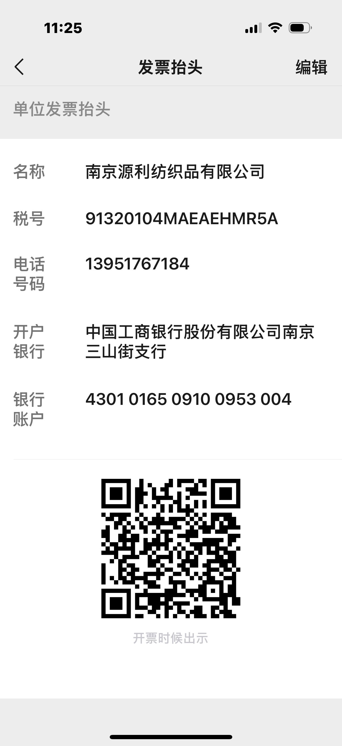

 |  |  |  |  |  | 开票内容：
 |  |  |  |  |  | 品名 | 数量 | 金额
 |  |  |  |  |  | 袜卡 | 20346 | 5496.88
 |  |  |  |  |  | 腰封 | 3114 | 498.24
 |  |  |  |  |  | 价格牌 | 2766 | 470.22
 |  |  |  |  |  |  |  | 6465.34

